关系图
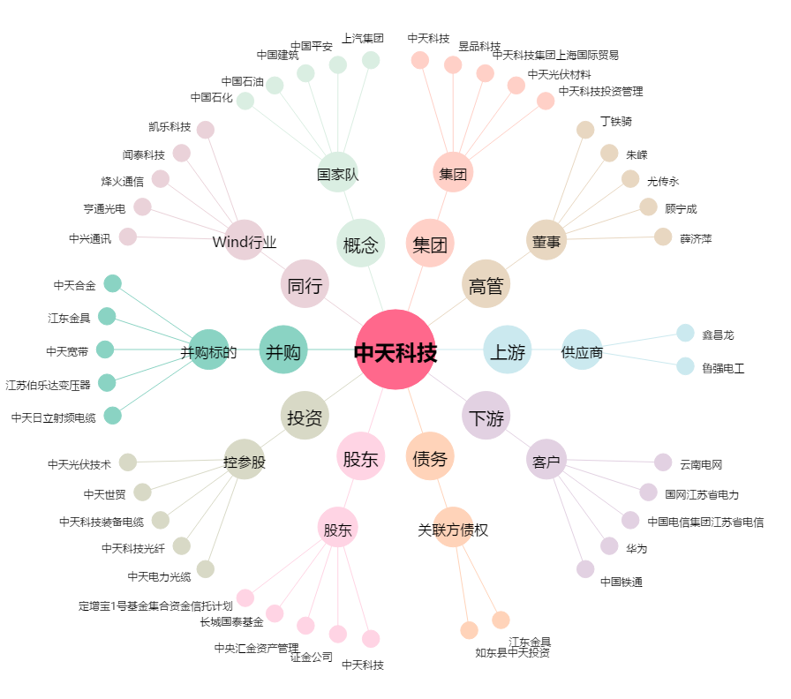
中天科技[600522.SH] - 关系概览图

